T-1
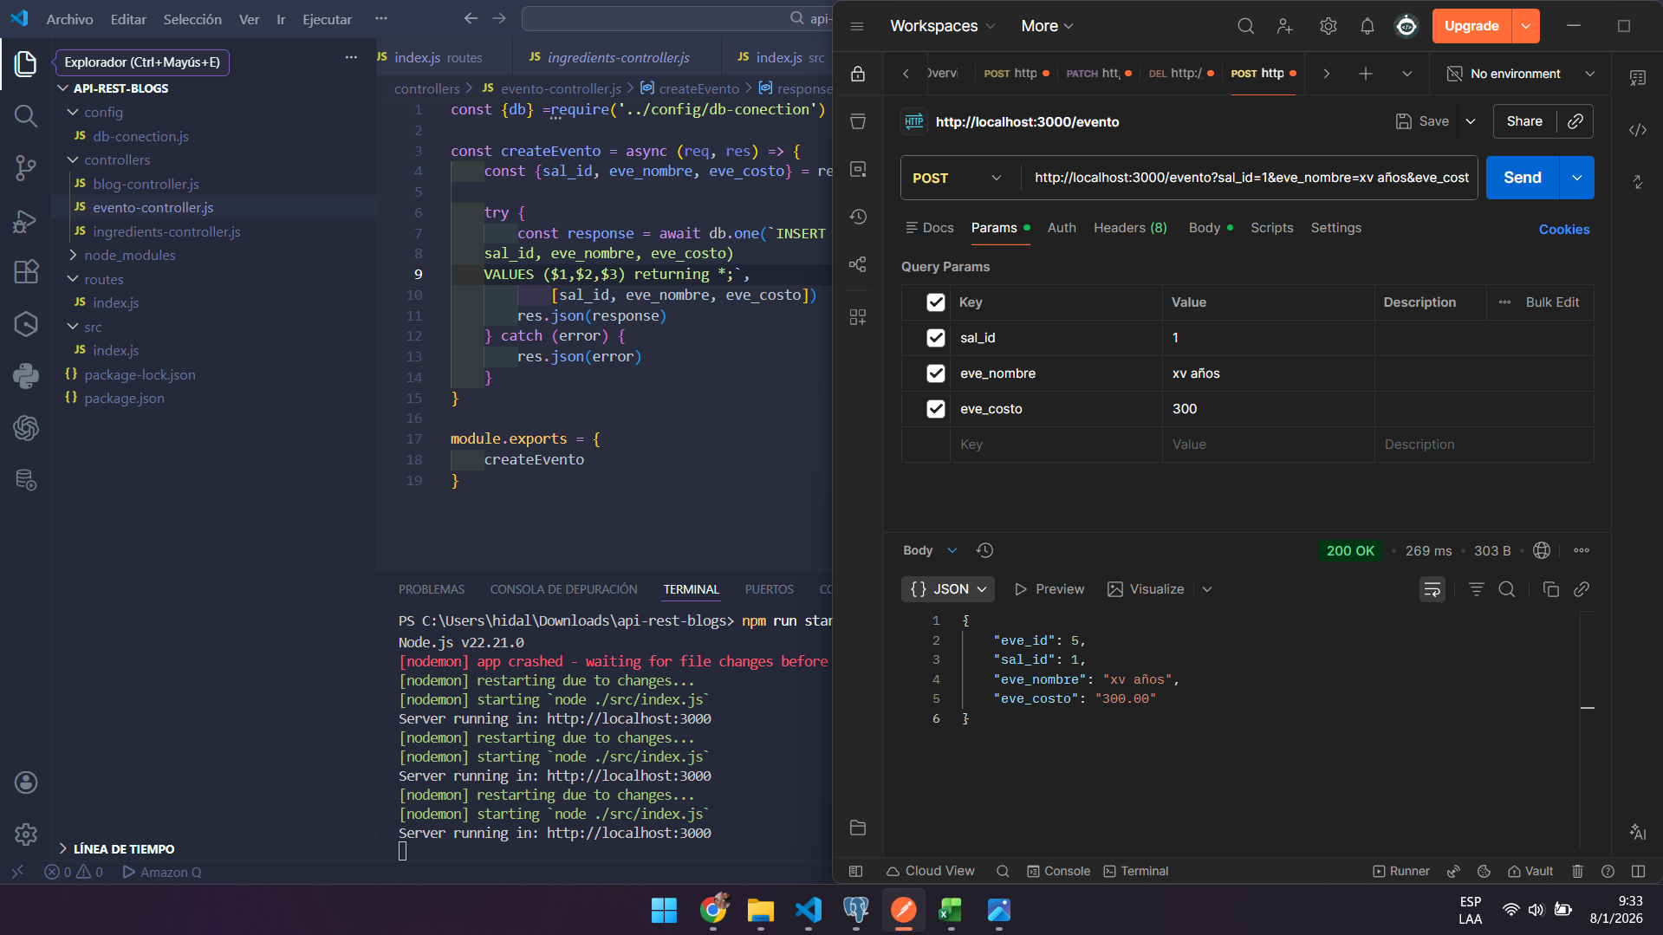
Pegar captura de pantalla de tarea 1 | Regresar

T-2
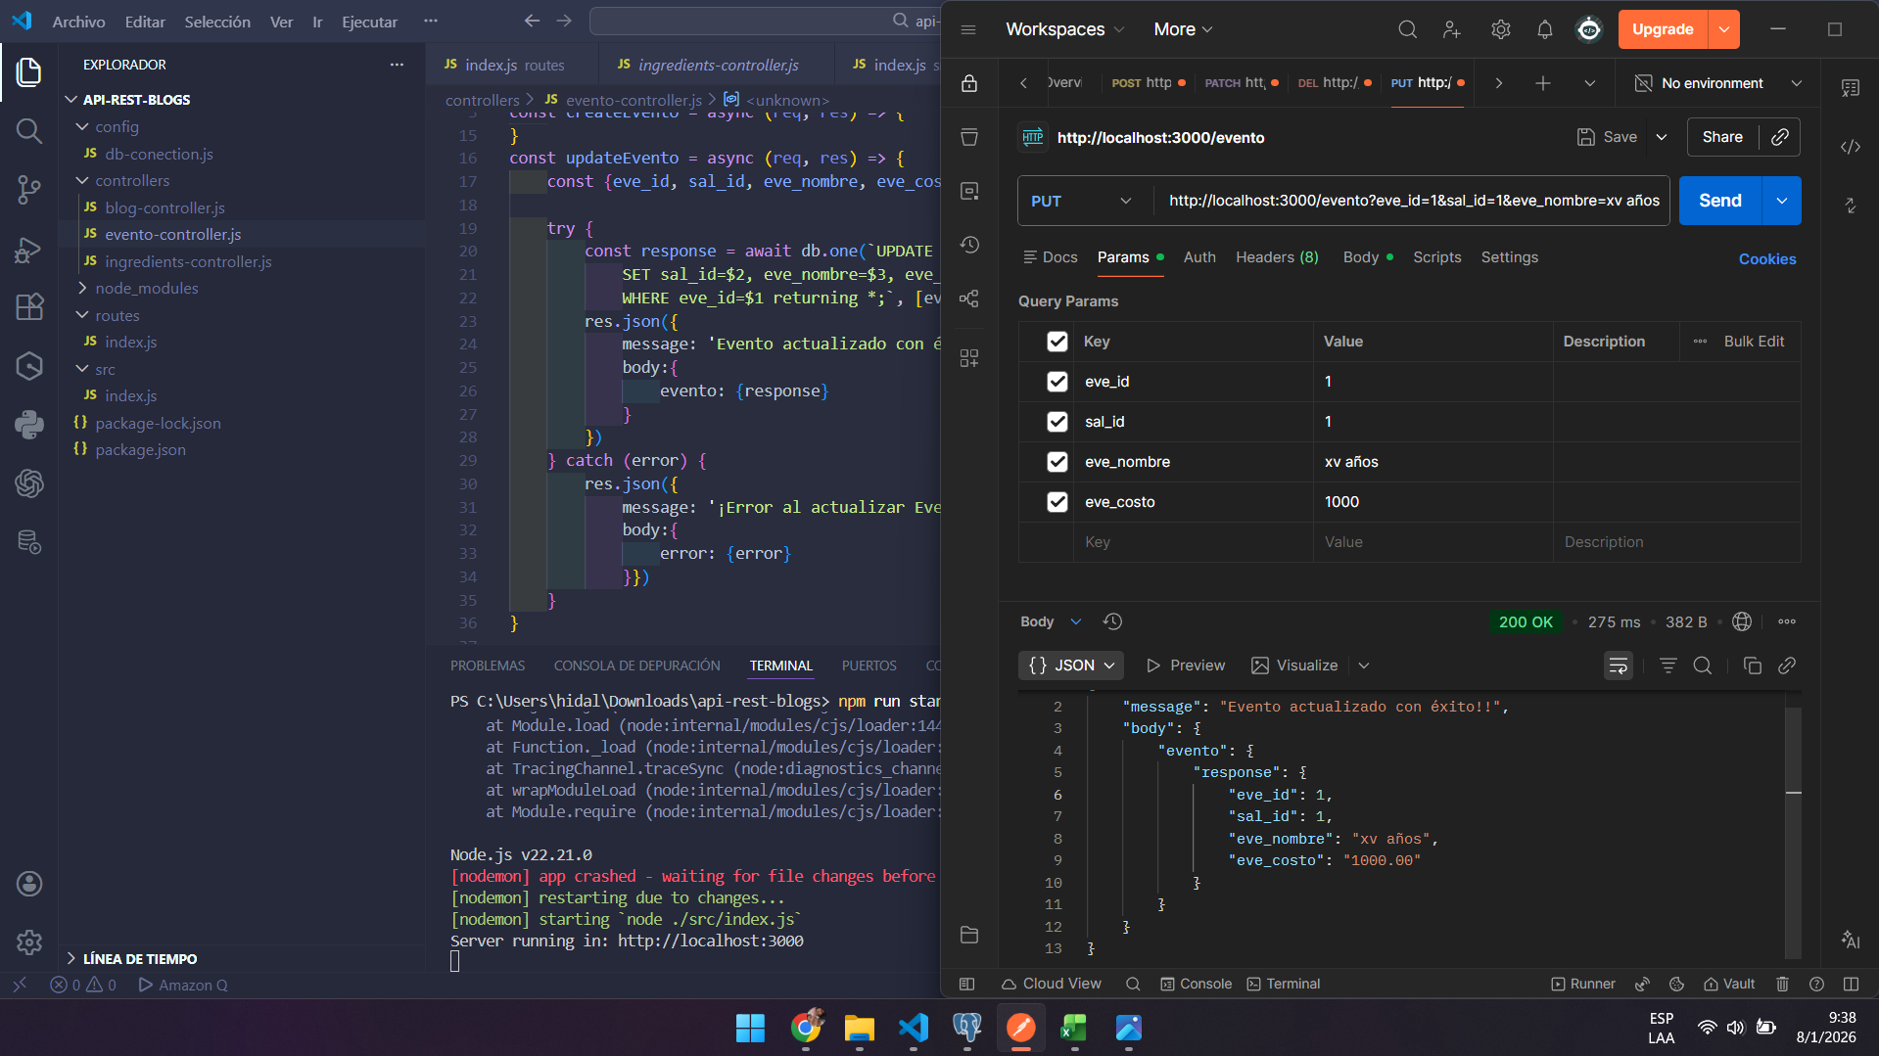
Pegar captura de pantalla de tarea 2 | Regresar

T-3
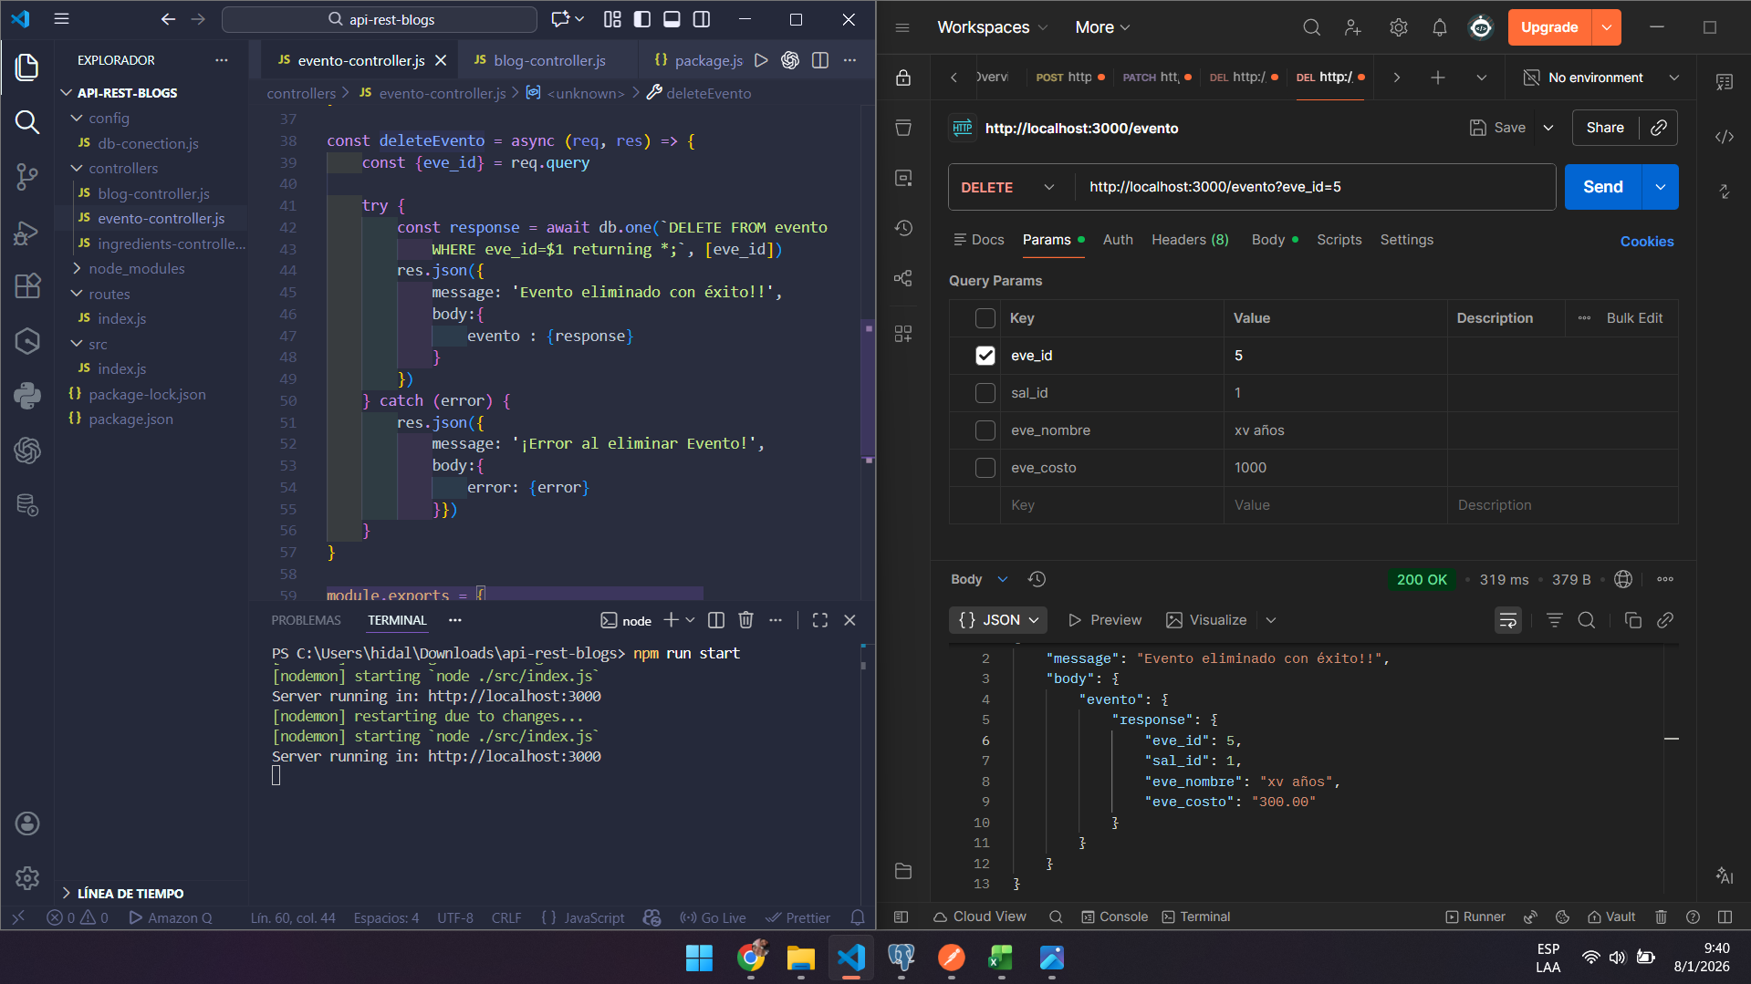
Pegar captura de pantalla de tarea 3 | Regresar

T-4
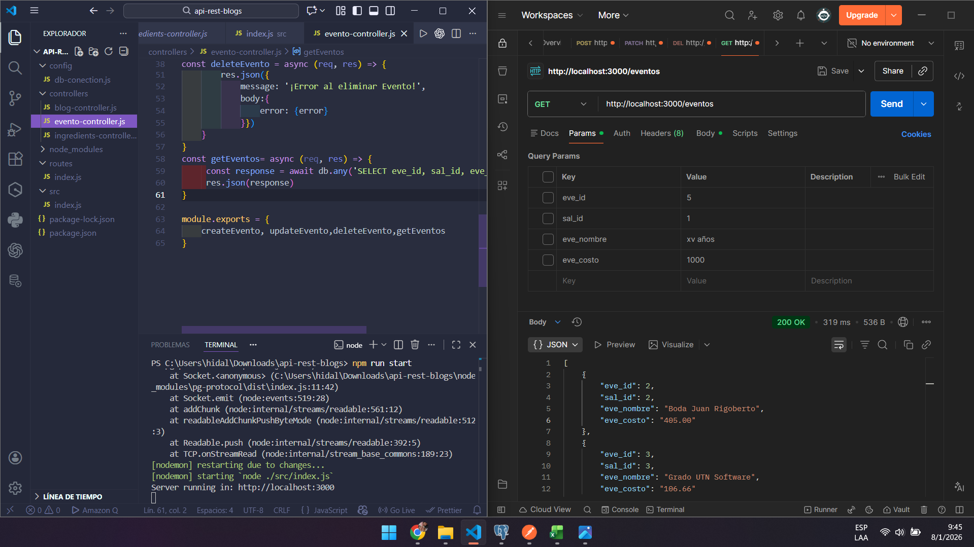
Pegar captura de pantalla de tarea 4 | Regresar

T-5
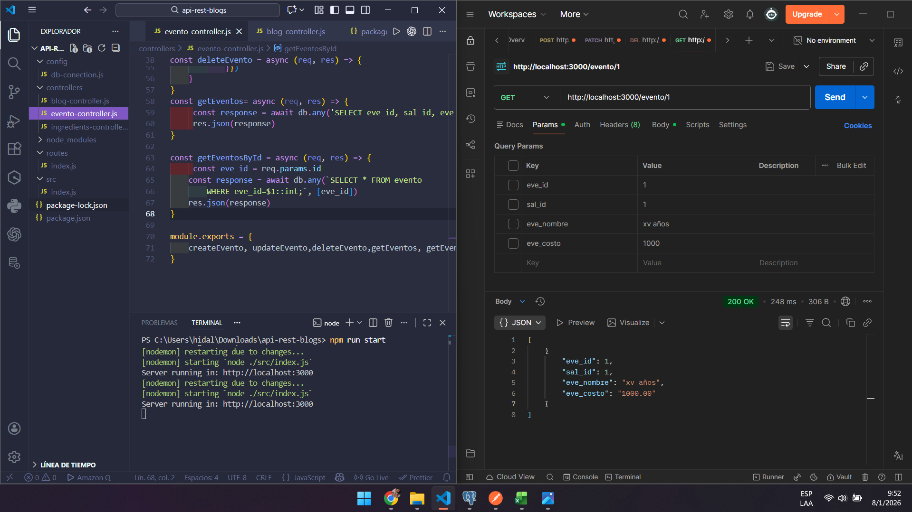
Pegar captura de pantalla de tarea 5 | Regresar

T-6
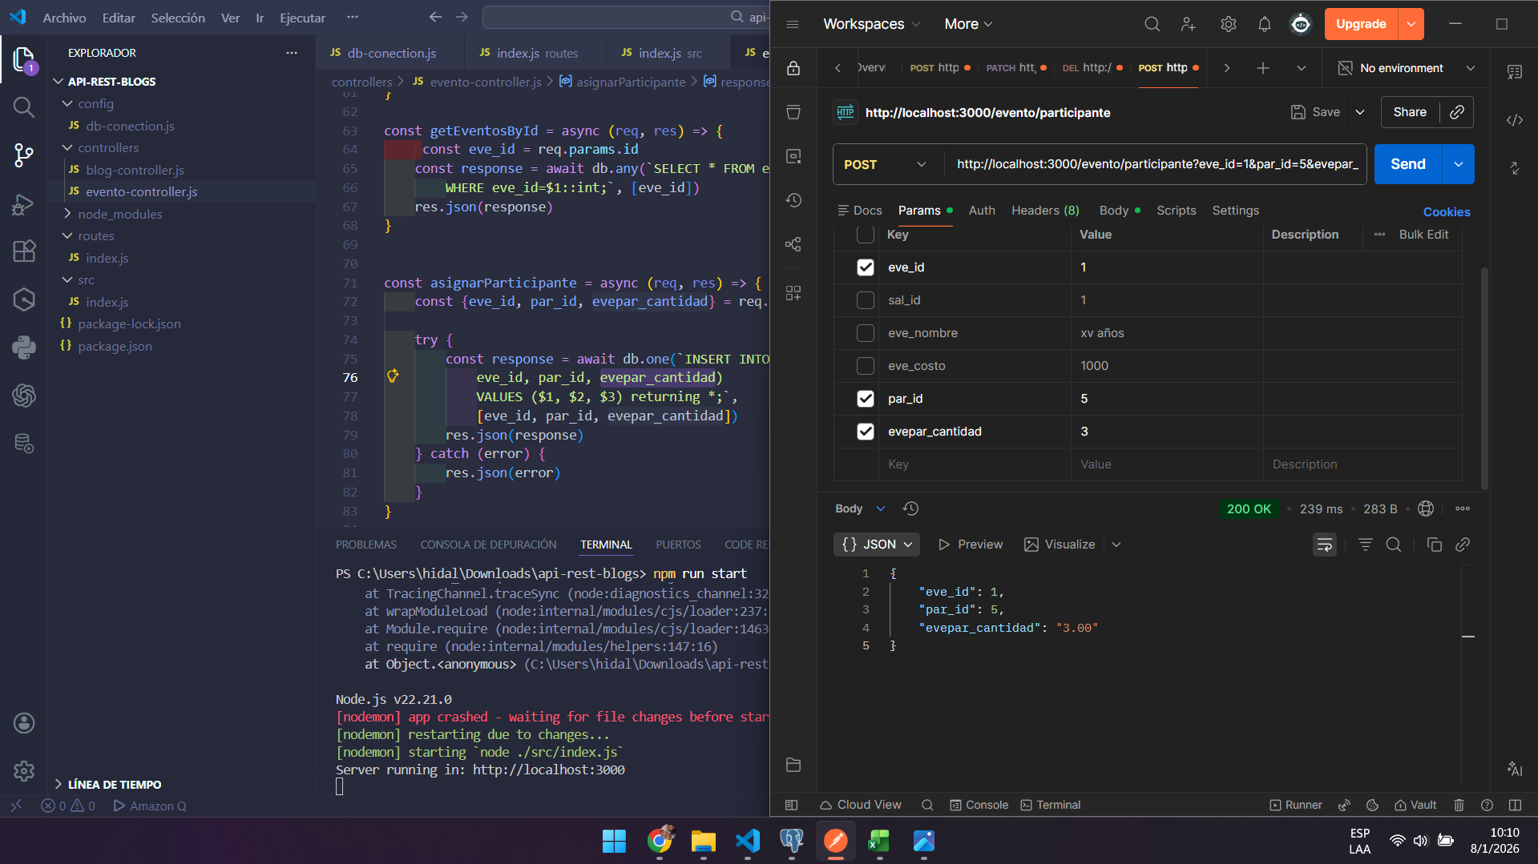
Pegar captura de pantalla de tarea 6 | Regresar

T-7
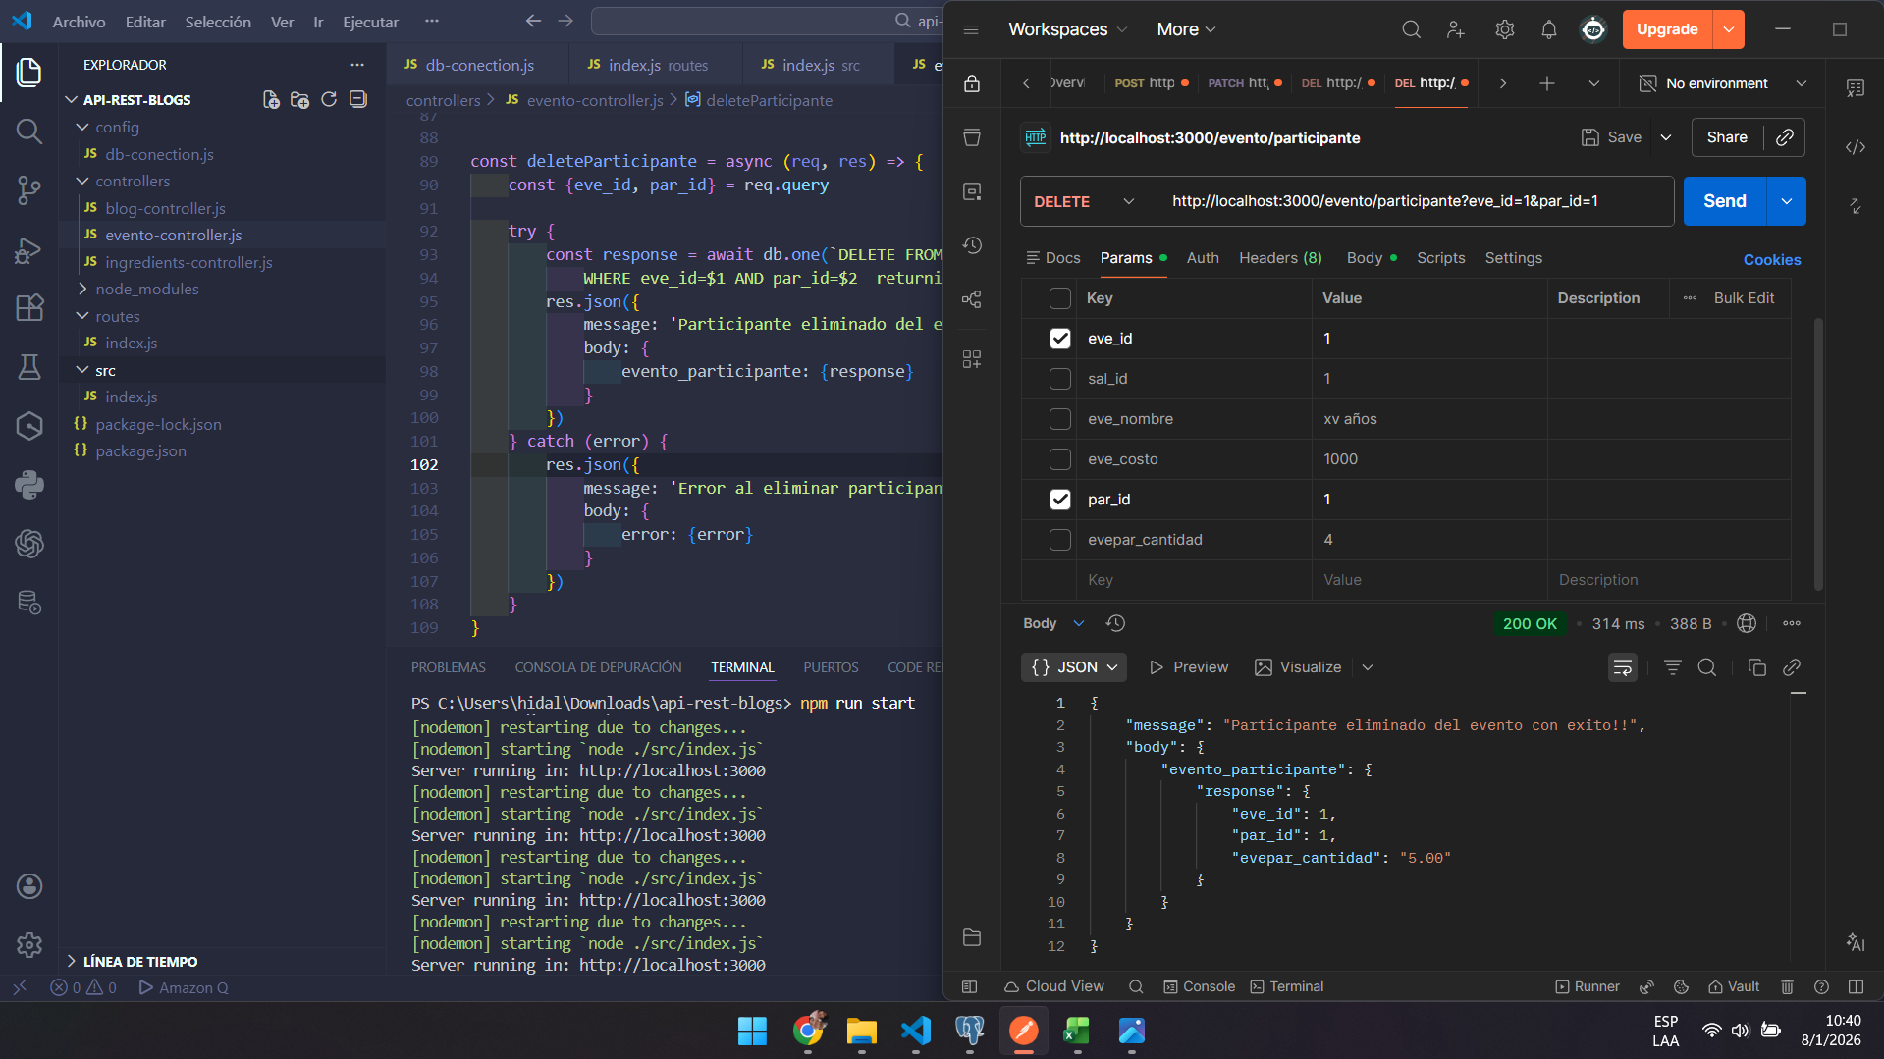
Pegar captura de pantalla de tarea 7 | Regresar

T-8
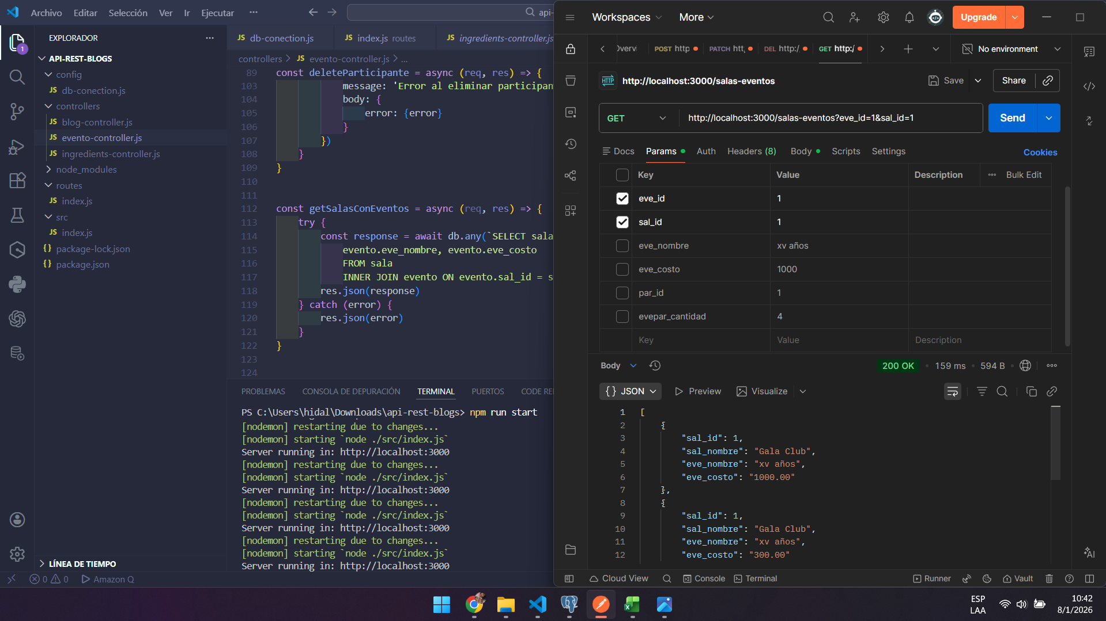
Pegar captura de pantalla de tarea 8 | Regresar

T-9
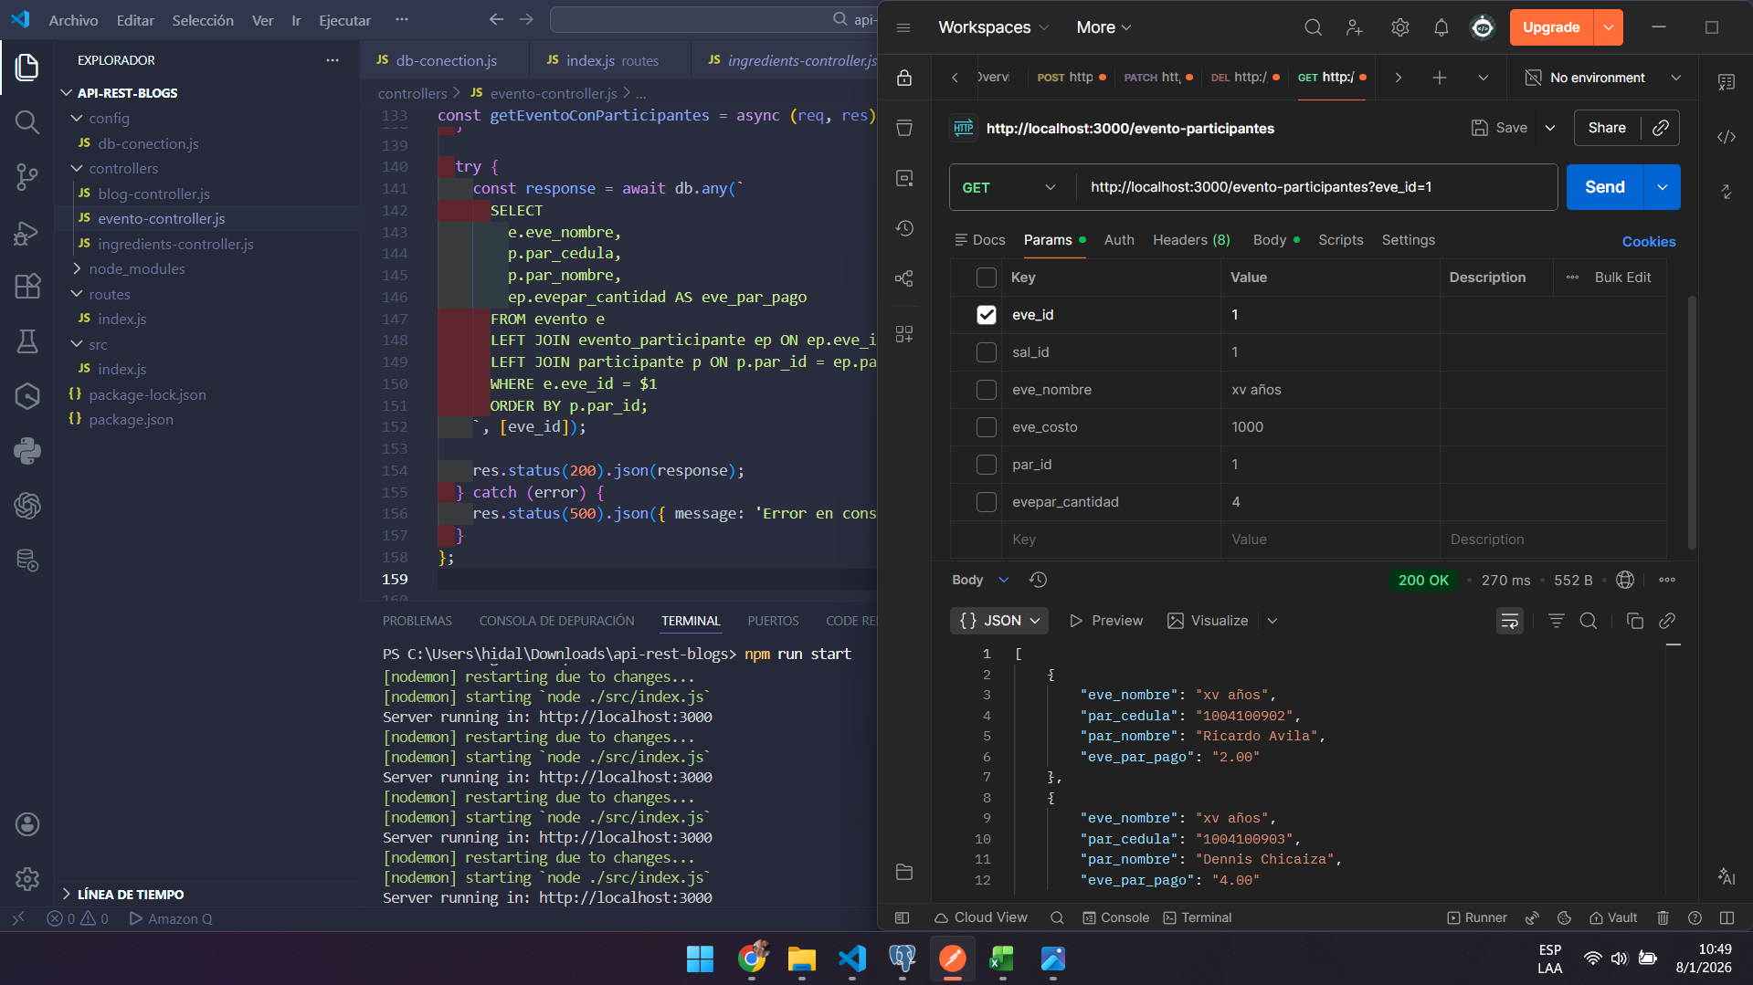
Pegar captura de pantalla de tarea 9 | Regresar

T-10
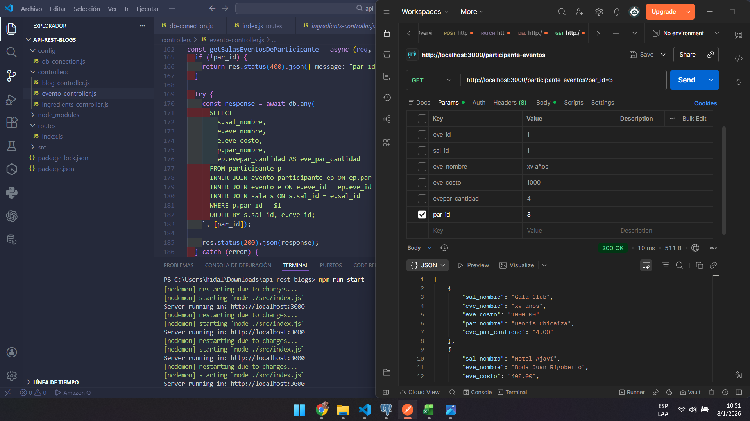
Pegar captura de pantalla de tarea 10 | Regresar

